Taul1
 |  | Miten taulukkoa voi muuttaa

 | Alkuoletus: alkuperäisessä taulukossa taulukkomuoto on käytössä

 | Seuraavia muutoksia voi tehdä taulukkoon |  |  | Solujen tietomuutoksia
 |  |  |  | Rivien ja sarakkeiden lisäyksiä ja poistoja

 | Jos alkutaulukko ei ole taulukkomuodossa |  |  | Solujen tietomuutoksia

 |  |  |  | Kuva pivotista
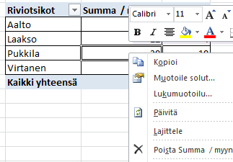
Klikkaa Pivotin keskellä hiiren oikealla

Valitse Päivitä

Tuote | Tuotekoodi | Aluetoimisto | Myyjä | Myyntipvm | myynti | Oikea Pivot
alasin | AL0010 | Turku | Aalto | 2007-01-03 | 1
alasin | AL0010 | Turku | Aalto | 2007-01-03 | 2
alasin | AL0010 | Turku | Aalto | 2007-01-03 | 3 | Riviotsikot | Summa / myynti | Keskiarvo
kaapin ovi | KA0010 | Tampere | Laakso | 2007-01-02 | 2 | Aalto | 6 | 2
kaapin ovi | KA0011 | Tampere | Laakso | 2007-01-02 | 4 | Laakso | 12 | 4
kaapin ovi | KA0012 | Tampere | Laakso | 2007-01-02 | 6 | Pukkila | 30 | 10
Saha | SA0010 | Helsinki | Pukkila | 2007-01-01 | 5 | Virtanen | 60 | 20
Saha | SA0010 | Helsinki | Pukkila | 2007-01-01 | 10 | Kaikki yhteensä | 108 | 9
Saha | SA0010 | Helsinki | Pukkila | 2007-01-01 | 15
Vasara | VA0010 | Pori | Virtanen | 2007-01-04 | 10
Vasara | VA0011 | Pori | Virtanen | 2007-01-05 | 20
Vasara | VA0012 | Pori | Virtanen | 2007-01-06 | 30

